상품제안서
코튼클라우드 호텔수건 뱀부얀 200g 1P+수동 암막 3단양우산 | 상품코드: S42775

 |  |  |  |  |  |  | 02-713-8555 | www.synergygift.co.kr
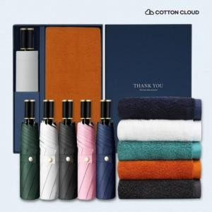

【상세/제작정보】 | <p><span style="font-size: 14pt;">*실크1도 / 손잡이인쇄</span></p><p><span style="font-size: 14pt;">*레이저1도 / 손잡이인쇄</span></p><p><span style="font-size: 14pt;">*풀칼라 / 손잡이 DTF스티커</span></p><p>&nbsp;</p><p><span style="font-size: 14pt;">※ 자수인쇄 디자인 난이도에 따라 인쇄비 편차 발생 됩니다.</span>&nbsp;</p>

【인쇄/포장옵션】 | 실크, 레이저, 자수, 풀칼라, 원단실크1도 / 포장불가능

【공급단가】 | 수량 | 60~ | 100~ | 300~ | 1,000~ | 3,000~
*VAT별도 | 단가 | 23,400원 | 22,800원 | 21,900원 | 21,000원 | 20,600원

【상품 URL】 | https://www.synergygift.co.kr:443/src/goods_detail.php?gdno=42775

